상품제안서
샤오미 델리 메탈팬 (실버/골드) | 상품코드: F24980

 |  |  |  |  |  |  | 02-412-0044 | www.easy1.co.kr
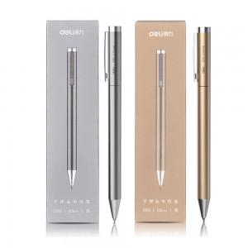 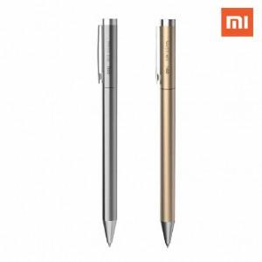 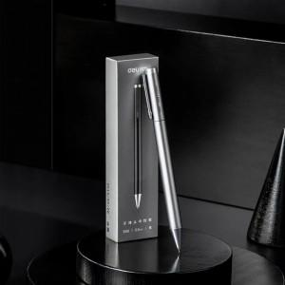

【상세/제작정보】

【인쇄/포장옵션】 | 레이저 / 포장지포장

【공급단가】 | 수량 | 100~ | 300~ | 500~ | 1,000~ | 3,000~
*VAT별도 | 실버 | 6,370원 | 6,270원 | 6,120원 | 5,880원 | 5,630원
 | 골드 | 6,370원 | 6,270원 | 6,120원 | 5,880원 | 5,630원

【상품 URL】 | http://www.easy1.co.kr/src/goods_detail.php?gdno=24980

